1
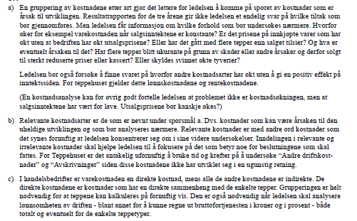

2
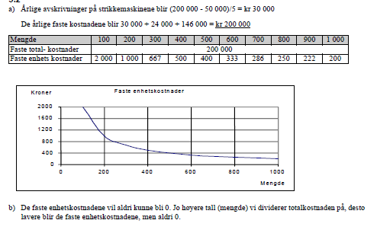

3
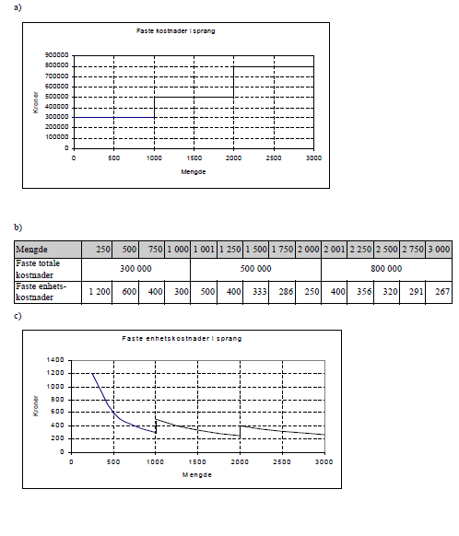

4-5
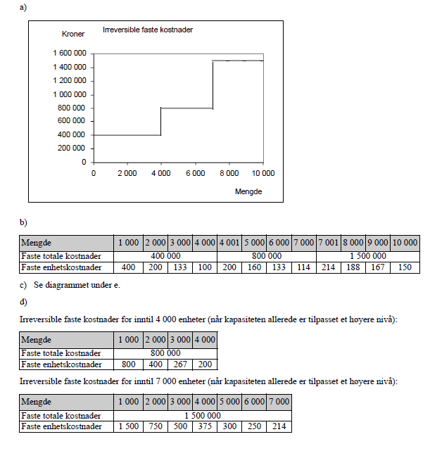

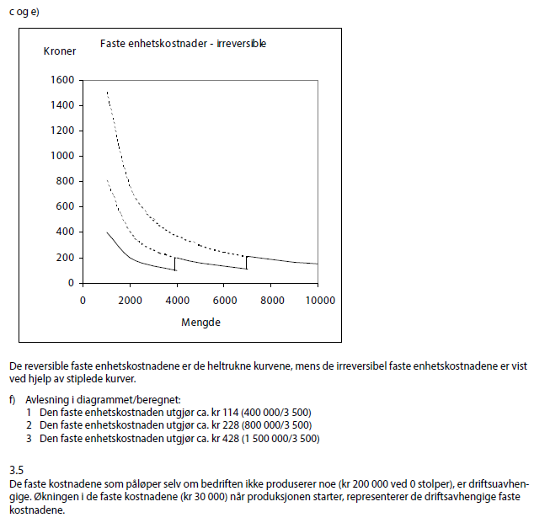

6
Oppgave 3.6
 | Variable totale kostnader |  |  |  | Variable enhets kostnader
Mengde | Art 1 | Art 2 | Art 3 | Art 4 | Art 1 | Art 2 | Art 3 | Art 4
0 | 0 | 0 | 0 | 0
100 | 3,000 | 5,000 | 3,200 | 4,000 | 30 | 50 | 32 | 40
200 | 7,000 | 10,000 | 5,000 | 7,200 | 35 | 50 | 25 | 36
300 | 12,750 | 15,000 | 6,750 | 9,750 | 43 | 50 | 23 | 33
400 | 22,000 | 20,000 | 12,000 | 12,000 | 55 | 50 | 30 | 30
500 | 35,000 | 25,000 | 21,250 | 14,250 | 70 | 50 | 43 | 29
Enhetsdiagram
 | Art 1 | Art 2 | Art 3 | Art 4
0
100 | 30 | 50 | 32 | 40
200 | 35 | 50 | 25 | 36
300 | 43 | 50 | 23 | 33
400 | 55 | 50 | 30 | 30
500 | 70 | 50 | 43 | 29

7
a)
 | Totale kostnader |  |  | Enhetskostnader
Mengde | VTK | FTK | STK | VEK | FEK | SEK
0 | 0 | 600,000 | 600,000
1,000 | 200,000 | 600,000 | 800,000 | 200 | 600 | 800
2,000 | 400,000 | 600,000 | 1,000,000 | 200 | 300 | 500
5,000 | 1,000,000 | 600,000 | 1,600,000 | 200 | 120 | 320
10,000 | 2,000,000 | 600,000 | 2,600,000 | 200 | 60 | 260
20,000 | 4,000,000 | 600,000 | 4,600,000 | 200 | 30 | 230

b)

Enhetsdiagram
 | VEK | FEK | SEK
0
1,000 | 200 | 600 | 800
2,000 | 200 | 300 | 500
5,000 | 200 | 120 | 320
10,000 | 200 | 60 | 260
20,000 | 200 | 30 | 230

8
a)
 | Totale kostnader |  |  | Enhetskostnader
Mengde | VTK | FTK | STK | VEK | FEK | SEK
0 | 0 | 24,000 | 24,000
10 | 4,200 | 24,000 | 28,200 | 420 | 2,400 | 2,820
20 | 7,200 | 24,000 | 31,200 | 360 | 1,200 | 1,560
30 | 9,600 | 24,000 | 33,600 | 320 | 800 | 1,120
40 | 12,000 | 24,000 | 36,000 | 300 | 600 | 900
50 | 15,000 | 24,000 | 39,000 | 300 | 480 | 780
60 | 22,800 | 24,000 | 46,800 | 380 | 400 | 780
70 | 32,200 | 24,000 | 56,200 | 460 | 343 | 803

b)
Enhetsdiagram
 | VEK | FEK | SEK
0
10 | 420 | 2,400 | 2,820
20 | 360 | 1,200 | 1,560
30 | 320 | 800 | 1,120
40 | 300 | 600 | 900
50 | 300 | 480 | 780
60 | 380 | 400 | 780
70 | 460 | 343 | 803

Påstand 1:
Dersom bedriften ikke øker kapasiteten som følge av nyanskaffelsen, er nok påstanden korrekt. En maskin reduserer behovet for manuell arbeiodskraft. Økt kapasitet kan imidlertid gi rom for alle ansatte og endog øke antall arbeidsplasser. Påstand 2:
Feil. Overgang til mer maskinell drift fører til at faste kostnader øker, mens de variable kostnadene per enhet synker (for eksempel lønn til produksjonsarbeidere). Ved økning av kapasiteten vil nok også de variable kostnadene øke (totalt sett) Påstand 3: Korrekt. (se påstand 2)
Påstand 4:
Oppgaveteksten sier ikke noe eksplisitt om kapasiteten. Men normalt vil en ny maskin føre til økt kapasitet. Påstanden er derfor korrekt.
Påstand 5:
Korrekt. Ved å pådra seg ekstra faste kostnader blir bedriften mer sårbar all den stund at disse kostnadene må antas å ikke falle bort dersom om aktiviteten reduseres som følge av svikt i etterspørselen.

9
a) | Ved en produksjonsmengde på 400 kniver utgjør de faste kostnadene totalt kr 12 000 (kr 30 * 400). Siden de
 | faste kostnadene i sin helhet er driftsuavhengige, betyr det at bedriftens faste kostnader utgjør kr 12 000.

b) |  | Totale kostnader |  |  | Enhetskostnader
 | Mengde | VTK | FTK | STK | VEK | FEK | SEK
 | 0 | 0 | 12,000 | 12,000
 | 100 | 7,000 | 12,000 | 19,000 | 70 | 120 | 190
 | 200 | 10,000 | 12,000 | 22,000 | 50 | 60 | 110
 | 300 | 12,000 | 12,000 | 24,000 | 40 | 40 | 80
 | 400 | 16,000 | 12,000 | 28,000 | 40 | 30 | 70
 | 500 | 25,000 | 12,000 | 37,000 | 50 | 24 | 74
 | 600 | 39,000 | 12,000 | 51,000 | 65 | 20 | 85

 | (Det er ikke spurt etter diagrammet i oppgaveteksten)
Enhetsdiagram
 | VEK | FEK | SEK
0
100 | 70 | 120 | 190
200 | 50 | 60 | 110
300 | 40 | 40 | 80
400 | 40 | 30 | 70
500 | 50 | 24 | 74
600 | 65 | 20 | 85

10
Første trinn i analysen blir å gruppere kostnadene i faste og variable.
De kostnadene som peker seg ut som faste er: Indirekte lønn, husleie og avskrivninger, samt elementer av kontorrekvisita, verktøy og bilkostnader.
De variable kostnadene finner vi normalt blant disse: Direkte material, direkte lønn, indirekte materialer, samt elementer av kontorrekvisita, verktøy og bilkostnader.
a) Aktiviteten øker med 20 %. Vi har ikke tilstrekkelig med informasjon for å avgjøre om de variable kostnadene øker proporsjonalt, underproporsjonalt eller overproporsjonalt med aktiviteten. Det vil blant annet avhenge av hvordan den økte aktiviteten fordeler seg på ulike typer oppdrag (nybygg/reparasjoner). Dessuten trengs det nærmere informasjon om de ulike kostnadsarter. Grovt sett kan vi muligens forutsette at direkte og indirekte materialer utvikler seg proporsjonalt med aktiviteten. Den direkte lønnen er mer usikker. Dersom bedriften har ledig kapasitet, fører ekstraoppdragene ikke til noen økning i den direkte lønnen. Dersom kapasiteten er fullt utnyttet, må de ansatte arbeide overtid siden det ikke er aktuelt å ansette flere personer. Det kan tenkes å gi en overproporsjonal økning (overtid må betales med høyere lønnssatser). En del av kontorrekvisita, verktøy og bilkostnader vil nok være upåvirket av en aktivitetsendring. Men det vil gå med noe mer papir og lignende, verktøyet slites mer og bensinforbruket øker osv. Vi får med andre ord en økning i en god av disse indirekte kostnadene, men det er vanskelig å tallfeste disse økningene ("snikende" indirekte kostnader).
b) Aktiviteten faller med 20 %. Kommentarene under a gjelder tilsvarende, men med motsatt fortegn. Når det gjelder den direkte lønnen, vil vi ikke få noen nedgang siden det ikke er aktuelt å si opp eller permittere ansatte.
c) Grupperingen i faste og variable kostnader er vanskelig. Det kan for eksempel tenkes at også lønnen til kontorpersonalet vil øke dersom det blir behov for overtidsarbeid. Og hva med de faste kostnadene? En aktivitetsøkning vil muligens føre til behov for å leie ekstra kontor- og/eller lagerplass. I så fall får vi en sprangvis økning i faste kostnader. Det samme gjelder avskrivninger dersom vi trenger nye anleggsmidler.
Det gjelder å stille de riktige spørsmålene og be om opplysninger som kan avklare forhold som er nevnt under a) og c).

13
Når bedriften ikke produserer noe (mengden er 0), er det kun de faste (driftsuavhengige) kostnadene som påløper. De faste kostnadene må derfor være kr 100 000.
a)

b) | Mengde | VTK | STK | DK | DEK | VEK | SEK
 | 0 | 0 | 100,000
 | 50 |  |  | 120,000 | 1,200.00
 | 100 | 120,000 | 220,000 |  |  | 1,200.00 | 2,200.00
 | 150 |  |  | 70,000 | 700.00
 | 200 | 190,000 | 290,000 |  |  | 950.00 | 1,450.00
 | 250 |  |  | 46,000 | 460.00
 | 300 | 236,000 | 336,000 |  |  | 786.67 | 1,120.00
 | 350 |  |  | 36,000 | 360.00
 | 400 | 272,000 | 372,000 |  |  | 680.00 | 930.00
 | 450 |  |  | 40,000 | 400.00
 | 500 | 312,000 | 412,000 |  |  | 624.00 | 824.00
 | 550 |  |  | 60,000 | 600.00
 | 600 | 372,000 | 472,000 |  |  | 620.00 | 786.67
 | 650 |  |  | 104,000 | 1,040.00
 | 700 | 476,000 | 576,000 |  |  | 680.00 | 822.86
 | 750 |  |  | 190,000 | 1,900.00
 | 800 | 666,000 | 766,000 |  |  | 832.50 | 957.50

 | DEK | VEK | SEK
0
50 | 1,200.00
100 |  | 1,200.00 | 2,200.00
150 | 700.00
200 |  | 950.00 | 1,450.00
250 | 460.00
300 |  | 786.67 | 1,120.00
350 | 360.00
400 |  | 680.00 | 930.00
450 | 400.00
500 |  | 624.00 | 824.00
550 | 600.00
600 |  | 620.00 | 786.67
650 | 1,040.00
700 |  | 680.00 | 822.86
750 | 1,900.00
800 |  | 832.50 | 957.50
c)

d) | Mengde | VTK | STK | NY STK | DK | NY DK | DEK | NY DEK | VEK | SEK | NY SEK
 | 0 | 0 | 100,000 | 175,000
 | 50 |  |  |  | 120,000 | 95,000 | 1,200.00 | 950
 | 100 | 120,000 | 220,000 | 270,000 |  |  |  |  | 1,200.00 | 2,200.00 | 2,700.00
 | 150 |  |  |  | 70,000 | 45,000 | 700.00 | 450
 | 200 | 190,000 | 290,000 | 315,000 |  |  |  |  | 950.00 | 1,450.00 | 1,575.00
 | 250 |  |  |  | 46,000 | 21,000 | 460.00 | 210
 | 300 | 236,000 | 336,000 | 336,000 |  |  |  |  | 786.67 | 1,120.00 | 1,120.00
 | 350 |  |  |  | 36,000 | 11,000 | 360.00 | 110
 | 400 | 272,000 | 372,000 | 347,000 |  |  |  |  | 680.00 | 930.00 | 867.50
 | 450 |  |  |  | 40,000 | 15,000 | 400.00 | 150
 | 500 | 312,000 | 412,000 | 362,000 |  |  |  |  | 624.00 | 824.00 | 724.00
 | 550 |  |  |  | 60,000 | 35,000 | 600.00 | 350
 | 600 | 372,000 | 472,000 | 397,000 |  |  |  |  | 620.00 | 786.67 | 661.67
 | 650 |  |  |  | 104,000 | 79,000 | 1,040.00 | 790
 | 700 | 476,000 | 576,000 | 476,000 |  |  |  |  | 680.00 | 822.86 | 680.00
 | 750 |  |  |  | 190,000 | 165,000 | 1,900.00 | 1650
 | 800 | 666,000 | 766,000 | 641,000 |  |  |  |  | 832.50 | 957.50 | 801.25

 | DEK | NY DEK | SEK | NY SEK
0
50 | 1,200.00 | 950
100 |  |  | 2,200.00 | 2,700.00
150 | 700.00 | 450
200 |  |  | 1,450.00 | 1,575.00
250 | 460.00 | 210
300 |  |  | 1,120.00 | 1,120.00
350 | 360.00 | 110
400 |  |  | 930.00 | 867.50
450 | 400.00 | 150
500 |  |  | 824.00 | 724.00
550 | 600.00 | 350
600 |  |  | 786.67 | 661.67
650 | 1,040.00 | 790
700 |  |  | 822.86 | 680.00
750 | 1,900.00 | 1650
800 |  |  | 957.50 | 801.25

Av diagrammet ser vi at kostnadsoptimum inntraff ved ca. 600 enheter før endringene. Ifølge tabellen er sum enhetskostnader da ca. kr 787.
Omlegging av produksjonen vil føre til at kostnadsoptimum først inntreffer ved ca.625 enheter (ca. kr 670). Først når produksjonen passerer ca. 300 enheter blir den nye sum enhetskostnader lavere enn hva den var før ombyggingen.

14
a og b) Som faste kostnader har vi lagt inn summen av de driftsavhengige og de driftsuavhengige faste kostnadene - her kr 30 000. Dersom en problemstilling i oppgaven krever at vi regner ut de driftsavhengige kostnadene, må vi justere beløpet for faste kostnader (ikke nødvendig i denne oppgaven)
a)

b) | Mengde | VTK | STK | DK | DEK | VEK | SEK
 | 0 | 0 | 30,000
 | 5 |  |  | 17,000 | 1,700.00
 | 10 | 17,000 | 47,000 |  |  | 1,700.00 | 4,700.00
 | 15 |  |  | 13,000 | 1,300.00
 | 20 | 30,000 | 60,000 |  |  | 1,500.00 | 3,000.00
 | 25 |  |  | 10,000 | 1,000.00
 | 30 | 40,000 | 70,000 |  |  | 1,333.33 | 2,333.33
 | 35 |  |  | 8,000 | 800.00
 | 40 | 48,000 | 78,000 |  |  | 1,200.00 | 1,950.00
 | 45 |  |  | 7,000 | 700.00
 | 50 | 55,000 | 85,000 |  |  | 1,100.00 | 1,700.00
 | 55 |  |  | 9,000 | 900.00
 | 60 | 64,000 | 94,000 |  |  | 1,066.67 | 1,566.67
 | 65 |  |  | 14,000 | 1,400.00
 | 70 | 78,000 | 108,000 |  |  | 1,114.29 | 1,542.86
 | 75 |  |  | 30,000 | 3,000.00
 | 80 | 108,000 | 138,000 |  |  | 1,350.00 | 1,725.00

Enhetsdiagram
 | DEK | VEK | SEK
0
5 | 1,700.00
10 |  | 1,700.00 | 4,700.00
15 | 1,300.00
20 |  | 1,500.00 | 3,000.00
25 | 1,000.00
30 |  | 1,333.33 | 2,333.33
35 | 800.00
40 |  | 1,200.00 | 1,950.00
45 | 700.00
50 |  | 1,100.00 | 1,700.00
55 | 900.00
60 |  | 1,066.67 | 1,566.67
65 | 1,400.00
70 |  | 1,114.29 | 1,542.86
75 | 3,000.00
80 |  | 1,350.00 | 1,725.00

Vi ser av diagrammet at de variable kostnadene synes å være underproporsjonale frem mot ca. 42 til 45 enheter (minimum for DEK). Mellom ca. 42 og ca. 45 enheter ser DEK-kurven ut til å være ganske flat og de variable kostnadene blir derfor tilnærmet proporsjonale. Etter ca. 45 enheter utvikler de variable kostnadene seg overproporsjonalt.
c)

Den første tiden oppnår bedriften stadig større kostnadseffektivitet/bedre utnyttelse av arbeidskraften, gunstigere innkjøp av råmaterialer osv.
Etter at effektiviteten har stabilisert seg rundt 45 enheter, opplever bedriften at forhold som sløsing med råstoff, bruk av overtidslønn, bruk av utrenet arbeidskraft osv. gir overproporsjonale variable kostnader.
d)

15
a) | Mengde | VTK | STK | DK | DEK | VEK | SEK
 | 0 | 0 | 300,000
 | 500 |  |  | 140,000 | 140.00
 | 1,000 | 140,000 | 440,000 |  |  | 140.00 | 440.00
 | 1,500 |  |  | 80,000 | 80.00
 | 2,000 | 220,000 | 520,000 |  |  | 110.00 | 260.00
 | 2,500 |  |  | 60,000 | 60.00
 | 3,000 | 280,000 | 580,000 |  |  | 93.33 | 193.33
 | 3,500 |  |  | 50,000 | 50.00
 | 4,000 | 330,000 | 630,000 |  |  | 82.50 | 157.50
 | 4,500 |  |  | 50,000 | 50.00
 | 5,000 | 380,000 | 680,000 |  |  | 76.00 | 136.00
 | 5,500 |  |  | 60,000 | 60.00
 | 6,000 | 440,000 | 740,000 |  |  | 73.33 | 123.33
 | 6,500 |  |  | 80,000 | 80.00
 | 7,000 | 520,000 | 820,000 |  |  | 74.29 | 117.14
 | 7,500 |  |  | 170,000 | 170.00
 | 8,000 | 690,000 | 990,000 |  |  | 86.25 | 123.75
 | 8,500 |  |  | 290,000 | 290.00
 | 9,000 | 980,000 | 1,280,000 |  |  | 108.89 | 142.22

Enhetsdiagram
 | DEK | VEK | SEK
0
500 | 140.00
1,000 |  | 140.00 | 440.00
1,500 | 80.00
2,000 |  | 110.00 | 260.00
2,500 | 60.00
3,000 |  | 93.33 | 193.33
3,500 | 50.00
4,000 |  | 82.50 | 157.50
4,500 | 50.00
5,000 |  | 76.00 | 136.00
5,500 | 60.00
6,000 |  | 73.33 | 123.33
6,500 | 80.00
7,000 |  | 74.29 | 117.14
7,500 | 170.00
8,000 |  | 86.25 | 123.75
8,500 | 290.00
9,000 |  | 108.89 | 142.22

Laveste sum enhetskostnad finner vi ved ca. 7 000 enheter. Kostnaden utgjør ca. kr 117. Laveste variable enhetskostnader utgjør ca. kr 73 og inntreffer ved ca. 6 350 enheter.

Laveste SEK finner vi der hvor DEK skjærer SEK (kostnadsoptimum). Det forklares ved at gjennomsnittskostnaden (SEK) synker så lenge merkostnaden per enhet (DEK) er lavere enn gjennomsnittskostnaden. Når merkostnaden per enhet er større enn gjennomsnittskostnaden, øker gjennomsnittskostnaden.
Laveste VEK finner vi der hvor DEK skjærer VEK. DEK er også uttrykk for økningen i de variable kostnadene. Så lenge økningen er lavere enn den gjennomsnittlige variable kostnaden per enhet (VEK), synker VEK. Deretter får vi økning i VEK.
b)

Av diagrammet kan vi lese at bedriften må tilpasse produksjonen mellom ca 4 700 og ca. 9 000 enheter dersom SEK skal holde seg under kr 140.
c)

16
Ved 600 enheter:
Sum kostnader kr 84 000 - variable kostnader kr 59 000 = Faste kostnader kr 25 000
a)

b) | Mengde | VTK | STK | DK | DEK | VEK | SEK
 | 0 | 0 | 25,000
 | 50 |  |  | 18,000 | 180.00
 | 100 | 18,000 | 43,000 |  |  | 180.00 | 430.00
 | 150 |  |  | 10,000 | 100.00
 | 200 | 28,000 | 53,000 |  |  | 140.00 | 265.00
 | 250 |  |  | 6,000 | 60.00
 | 300 | 34,000 | 59,000 |  |  | 113.33 | 196.67
 | 350 |  |  | 5,000 | 50.00
 | 400 | 39,000 | 64,000 |  |  | 97.50 | 160.00
 | 450 |  |  | 7,000 | 70.00
 | 500 | 46,000 | 71,000 |  |  | 92.00 | 142.00
 | 550 |  |  | 13,000 | 130.00
 | 600 | 59,000 | 84,000 |  |  | 98.33 | 140.00
 | 650 |  |  | 23,000 | 230.00
 | 700 | 82,000 | 107,000 |  |  | 117.14 | 152.86
 | 750 |  |  | 40,000 | 400.00
 | 800 | 122,000 | 147,000 |  |  | 152.50 | 183.75

Enhetsdiagram
 | DEK | VEK | SEK
0
50 | 180.00
100 |  | 180.00 | 430.00
150 | 100.00
200 |  | 140.00 | 265.00
250 | 60.00
300 |  | 113.33 | 196.67
350 | 50.00
400 |  | 97.50 | 160.00
450 | 70.00
500 |  | 92.00 | 142.00
550 | 130.00
600 |  | 98.33 | 140.00
650 | 230.00
700 |  | 117.14 | 152.86
750 | 400.00
800 |  | 152.50 | 183.75
c)

Bedriften sitt kostnadsoptimum ved ca. 560 enheter. Sum enhetskostnader utgjør ved denne mengden ca. kr 138
d)

e) | Mengde | VTK | STK | NY STK | DK | NY DK | DEK | NY DEK | VEK | NY VEK | SEK | NY SEK
 | 0 | 0 | 25,000 | 45,000
 | 50 |  |  |  | 18,000 | 15,500 | 180.00 | 155
 | 100 | 18,000 | 43,000 | 60,500 |  |  |  |  | 180.00 | 155.00 | 430.00 | 605.00
 | 150 |  |  |  | 10,000 | 7,500 | 100.00 | 75
 | 200 | 28,000 | 53,000 | 68,000 |  |  |  |  | 140.00 | 115.00 | 265.00 | 340.00
 | 250 |  |  |  | 6,000 | 3,500 | 60.00 | 35
 | 300 | 34,000 | 59,000 | 71,500 |  |  |  |  | 113.33 | 88.33 | 196.67 | 238.33
 | 350 |  |  |  | 5,000 | 2,500 | 50.00 | 25
 | 400 | 39,000 | 64,000 | 74,000 |  |  |  |  | 97.50 | 72.50 | 160.00 | 185.00
 | 450 |  |  |  | 7,000 | 4,500 | 70.00 | 45
 | 500 | 46,000 | 71,000 | 78,500 |  |  |  |  | 92.00 | 67.00 | 142.00 | 157.00
 | 550 |  |  |  | 13,000 | 10,500 | 130.00 | 105
 | 600 | 59,000 | 84,000 | 89,000 |  |  |  |  | 98.33 | 73.33 | 140.00 | 148.33
 | 650 |  |  |  | 23,000 | 20,500 | 230.00 | 205
 | 700 | 82,000 | 107,000 | 109,500 |  |  |  |  | 117.14 | 92.14 | 152.86 | 156.43
 | 750 |  |  |  | 40,000 | 37,500 | 400.00 | 375
 | 800 | 122,000 | 147,000 | 147,000 |  |  |  |  | 152.50 | 127.50 | 183.75 | 183.75

 | DEK | NY DEK | VEK | NY VEK | SEK | NY SEK
0
50 | 180.00 | 155
100 |  |  | 180.00 | 155.00 | 430.00 | 605.00
150 | 100.00 | 75
200 |  |  | 140.00 | 115.00 | 265.00 | 340.00
250 | 60.00 | 35
300 |  |  | 113.33 | 88.33 | 196.67 | 238.33
350 | 50.00 | 25
400 |  |  | 97.50 | 72.50 | 160.00 | 185.00
450 | 70.00 | 45
500 |  |  | 92.00 | 67.00 | 142.00 | 157.00
550 | 130.00 | 105
600 |  |  | 98.33 | 73.33 | 140.00 | 148.33
650 | 230.00 | 205
700 |  |  | 117.14 | 92.14 | 152.86 | 156.43
750 | 400.00 | 375
800 |  |  | 152.50 | 127.50 | 183.75 | 183.75

Virkningen av å pådra seg ekstra faste kostnader på kr 20 000 per måned for å bli fritatt for en avgift på kr 25 per enhet kommer til syne i de stiplede kurvene.
Vi ser av figuren at tiltaket ikke gjør at sum enhetskostnad blir lavere enn tidligere innenfor dagens kapasitet. Kostnadsoptimum ligger ved ca. 600 enheter (mot tidligere ca. 560 enheter). Laveste sum enhetskostnader er nå ca. kr 148 (mot tidligere ca. kr 138).

17
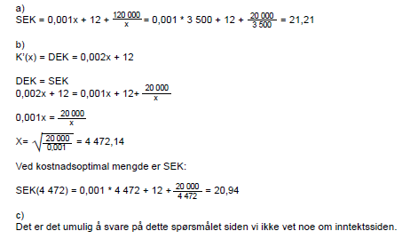

18
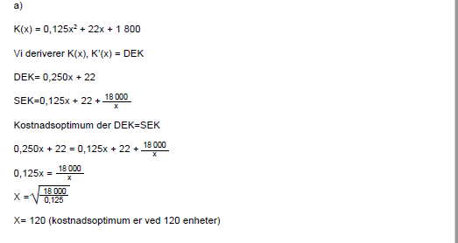

19
